Hoja1
ID_CASO | DESCRIPCIÓN | PASOS | DATOS | RESULTADOS | PRIORIDAD
CP001 | Verificar que la página wordpress cargue correctamente | ºIngresar a la URL ºIngresar las credenciales | ºURL:https://s1.demo.opensourcecms.com/wordpress/wp-login.php ºUser:opensourcecms ºPassword:opensourcecms | Verificar la existencia del objeto | Alta
CP002 | Validar que la plataforma permita la creación de post | ºIngresar a la URL ºIngresar las credenciales ºIngresar al apartado de publicaciones y crear una | ºURL:https://s1.demo.opensourcecms.com/wordpress/wp-login.php ºUser:opensourcecms ºPassword:opensourcecms ºTitulo de la publicación: Prueba choucair2 ºTexto: Se realiza una publicación desde cero | 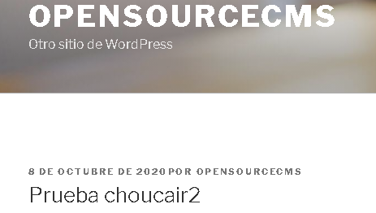 Verificar que el post haya sido publicado correctamente | Alta
CP003 | Certificar que la página permita editar una publicación ya creada | ºIngresar a la URL ºIngresar las credenciales º Ingresar al apartado de publicaciónes y editar una ya existente | ºURL:https://s1.demo.opensourcecms.com/wordpress/wp-login.php ºUser:opensourcecms ºPassword:opensourcecms ºTitulo:Prueba choucair 25 ºTexto: Modificación del texto | 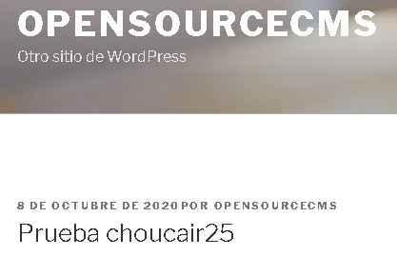 Verificar la actualización del post | Alta
CP004 | Validar que la plataforma permita realizar edición rapida en una publicación | ºIngresar a la URL ºIngresar las credenciales º Ingresar al apartado de publicaciónes y editar una ya existente | ºURL:https://s1.demo.opensourcecms.com/wordpress/wp-login.php ºUser:opensourcecms ºPassword:opensourcecms ºTitulo:Prueba choucair 3 |  | Alta
CP005 | Validar que la plataforma permita la creación de páginas | ºIngresar a la URL ºIngresar las credenciales º Ingresar al apartado de páginas y crear una | ºURL:https://s1.demo.opensourcecms.com/wordpress/wp-login.php ºUser:opensourcecms ºPassword:opensourcecms ºTitulo:Prueba choucair2 ºUrl imagen:https://computacioninteractiva.com/wp-content/uploads/2019/07/INVERTIR-EN-TECNOLOGIA.png | 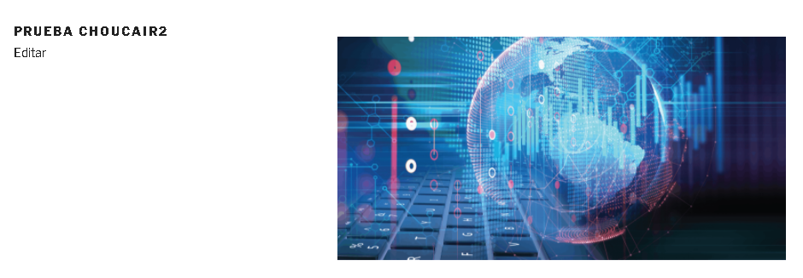 Verificar que la página fue publicada correctamente | Alta
CP006 | Certificar que la plataforma permite editar una página ya creada | ºIngresar a la URL ºIngresar las credenciales º Ingresar al apartado de páginas y editar una ya existente | ºURL:https://s1.demo.opensourcecms.com/wordpress/wp-login.php ºUser:opensourcecms ºPassword:opensourcecms ºTitulo:Prueba choucair25 | 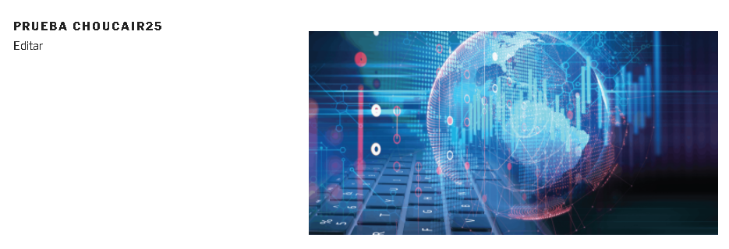 Verificar la actualización de la página | Alta

